2020_data
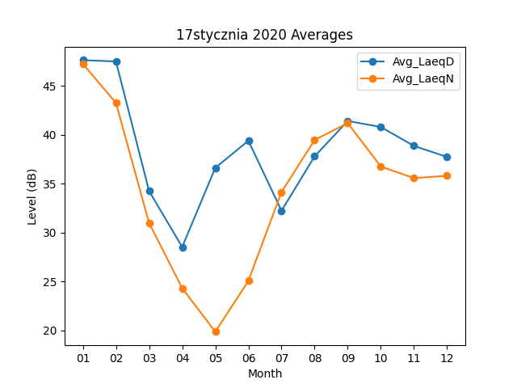
Month | Avg_LaeqD | Avg_LaeqN
01 | 47.629032258 | 47.24516129
02 | 47.493103448 | 43.262068966
03 | 34.24516129 | 30.977419355
04 | 28.516666667 | 24.3
05 | 36.609677419 | 19.84516129
06 | 39.386666667 | 25.053333333
07 | 32.219354839 | 34.138709677
08 | 37.790322581 | 39.467741935
09 | 41.41 | 41.186666667
10 | 40.787096774 | 36.74516129
11 | 38.856666667 | 35.56
12 | 37.722580645 | 35.8

